ВЕРСТАКИ_Легкие
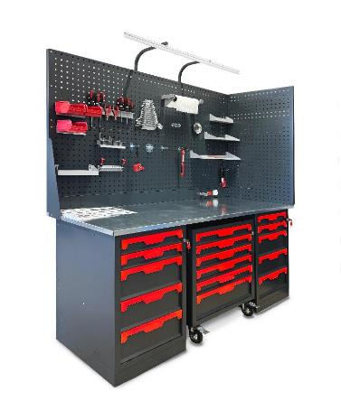
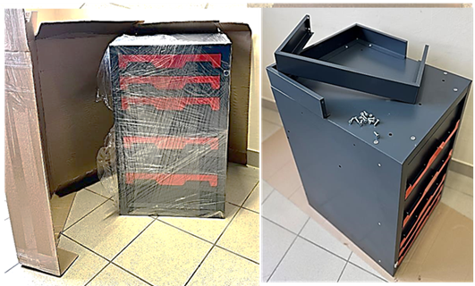
прайс-лист ОКБ "АРСЕНАЛ" _Январь 2026г. Промышленная легкая серия "КОГДА СРАВНИВАЮТ- ВЫБИРАЮТ НАС" |  |  |  | www.okbarsenal.ru
Покраска порошковая, структура гладкая: основной цвет RAL 7016 матовый, темный графит, цвет ручек: R - ярко красный RAL 3024; B - небесно синий RAL 5015; S - светлый алюминий RAL 9006; !! Возможна покраска в другие цвета _Корпус Сварной
 |  |  |  | РРЦ
1 | W-10G | 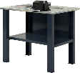 | Верстак бестумбовый 1000х686х847Нмм (нагрузка 750кг) ✓Столешница 1000х685х27мм. МДФ+Оцинк. Кожух 1,2мм ✓Полка и стенка шириной 730мм (нагрузка 60кг) ✓Две Верстачных опоры Ш-75мм Вес: 32.5 кг. Объем: 0,12 куб. м. | 11,508р.
2 | W-10G-0 | 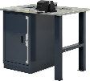 | Верстак однотумбовый 1000х686х847Нмм (нагрузка 1000кг) ✓Тумба с дверцей и 2 полками Р-р: 500х600х820Н мм (нагрузка на полку 50кг) ✓Столешница 1000х685х27мм. МДФ+Оцинк. Кожух 1,2мм ✓Верстачная опора Ш-75мм Вес: 51,5 кг. Объем: 0,35 куб. м. | 19,311р.
3 | W-10G-5 | 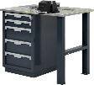 | Верстак однотумбовый 1000х686х847Нмм (нагрузка 1000кг) ✓Тумба с 5 ящиками Р-р: 500х600х820Н мм (нагрузка на ящик 40кг) Высотая ящ: 2х80; 3х170мм, полезный р-р: 570х400мм ✓Столешница 1000х685х27мм. МДФ+Оцинк. Кожух 1,2мм ✓Верстачная опора Ш-75мм Вес: 76,5 кг. Объем: 0,35 куб. м. | 30,817р.
4 | W-10G-00 |  | Верстак двухтумбовый 1000х686х847Нмм (нагрузка 1500кг) ✓Две Тумбы с дверцей и 2 полками Р-р: 500х600х820Н мм (нагрузка на полку 50кг) ✓Столешница 1000х685х27мм. МДФ+Оцинк. Кожух 1,2мм Вес: 66кг. Объем: 0,55 куб. м. | 29,854р.
5 | W-10G-05 |  | Верстак двухтумбовый 1000х686х847Нмм (нагрузка 1500кг) ✓Тумба с 5 ящиками Р-р: 500х600х820Н мм (нагрузка на ящик 40кг) Высотая ящ: 2х80; 3х170мм, полезный р-р: 570х400мм ✓Тумба с дверцей и 2 полками Р-р: 500х600х820Н мм (нагрузка на полку 50кг) ✓Столешница 1000х685х27мм. МДФ+Оцинк. Кожух 1,2мм Вес: 91кг. Объем: 0,55 куб. м. | 41,359р.
6 | W-10G-55 |  | Верстак двухтумбовый 1000х686х847Нмм (нагрузка 1500кг) ✓Две Тумбы с 5 ящиками Р-р: 500х600х820Н мм (нагрузка на ящик 40кг) Высотая ящ: 2х80; 3х170мм, полезный р-р: 570х400мм ✓Столешница 1000х685х27мм. МДФ+Оцинк. Кожух 1,2мм Вес: 116кг. Объем: 0,55 куб. м. | 52,864р.
7 | W-14G | 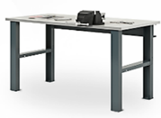 | Верстак бестумбовый 1390х686х847Нмм (нагрузка 750кг) ✓Столешница 1390х685х27мм. МДФ+Оцинк. Кожух 1,2мм ✓Силовая балка 1250х125х25 мм ✓Две Верстачных опоры Ш-75мм Вес: 37 кг. Объем: 0,16 куб. м. | 10,863р. | 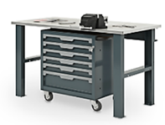
8 | W-14G-0 | 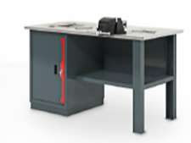 | Верстак однотумбовый 1390х686х847Нмм (нагрузка 1000кг) ✓Тумба с дверцей и 2 полками Р-р: 500х600х820Н мм (нагрузка на полку 50кг) ✓Столешница 1390х685х27мм. МДФ+Оцинк. Кожух 1,2мм ✓Полка и стенка шириной 730мм (нагрузка 60кг) ✓Верстачная опора Ш-75мм Вес: 58 кг. Объем: 0,5 куб. м. | 23,259р. | 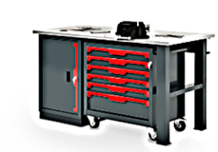
9 | W-14G-5 | 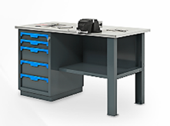 | Верстак однотумбовый 1390х686х847Нмм (нагрузка 1000кг) ✓Тумба с 5 ящиками Р-р: 500х600х820Н мм (нагрузка на ящик 40кг) Высотая ящ: 2х80; 3х170мм, полезный р-р: 570х400мм ✓Столешница 1390х685х27мм. МДФ+Оцинк. Кожух 1,2мм ✓Полка и стенка шириной 730мм (нагрузка 60кг) ✓Верстачная опора Ш-75мм Вес: 83,5 кг. Объем: 0,5 куб. м. | 34,765р.
10 | W-14G-05 | 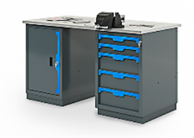 | Верстак двухтумбовый 1390х686х847Нмм (нагрузка 1500кг) ✓Тумба с 5 ящиками Р-р: 500х600х820Н мм (нагрузка на ящик 40кг) Высотая ящ: 2х80; 3х170мм, полезный р-р: 570х400мм ✓Тумба с дверцей и 2 полками Р-р: 500х600х820Н мм (нагрузка на полку 50кг) ✓Столешница 1390х685х27мм. МДФ+Оцинк. Кожух 1,2мм Вес: 98 кг. Объем: 0,6 куб. м. | 42,568р.
11 | W-18G-00 | 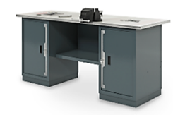 | Верстак двухтумбовый 1800х686х847Нмм (нагрузка 1500кг) ✓Две Тумбы с дверцей и 2 полками Р-р: 500х600х820Н мм (нагрузка на полку 50кг) ✓Столешница 1800х685х27мм. МДФ+Оцинк. Кожух 1,2мм ✓Полка и стенка шириной 730мм (нагрузка 60кг) Вес: 85 кг. Объем: 0,7 куб. м. | 36,630р. | 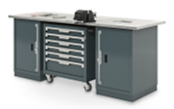
12 | W-18G-05 | 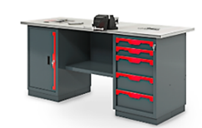 | Верстак двухтумбовый 1800х686х847Нмм (нагрузка 1500кг) ✓Тумба с 5 ящиками Р-р: 500х600х820Н мм (нагрузка на ящик 40кг) Высотая ящ: 2х80; 3х170мм, полезный р-р: 570х400мм ✓Тумба с дверцей и 2 полками Р-р: 500х600х820Н мм (нагрузка на полку 50кг) ✓Столешница 1800х685х27мм. МДФ+Оцинк. Кожух 1,2мм ✓Полка и стенка шириной 730мм (нагрузка 60кг) Вес: 107,5 кг. Объем: 0,7 куб. м. | 48,135р. | 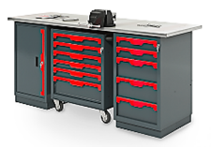
13 | W-18G-55 | 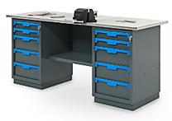 | Верстак двухтумбовый 1800х686х847Нмм (нагрузка 1500кг) ✓Две Тумбы с 5 ящиками Р-р: 500х600х820Н мм (нагрузка на ящик 40кг) Высотая ящ: 2х80; 3х170мм, полезный р-р: 570х400мм ✓Столешница 1800х685х27мм. МДФ+Оцинк. Кожух 1,2мм ✓Полка и стенка шириной 730мм (нагрузка 60кг) Вес: 130 кг. Объем: 0,7 куб. м. | 59,640р. | 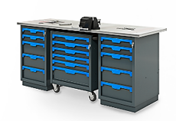
14 | Р1-10 |  | Экран одинарный 1000х500х30мм. с кронштейнами (квадратная перфорация 10х10мм) Вес: 7 кг. Объем: 0,03 куб. м | 3,402р.
15 | Р1-14 |  | Экран одинарный 1390х500х30мм. с кронштейнами (квадратная перфорация 10х10мм) Вес: 9 кг. Объем: 0,05 куб. м | 3,918р.
16 | Р1-18 |  | Экран одинарный 1800х500х30мм. с кронштейнами (квадратная перфорация 10х10мм) Вес: 12 кг. Объем: 0,08 куб. м | 4,816р.
17 | Р2-10 | 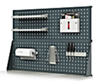 | Экран двойной 1000х1000х30мм. с кронштейнами (квадратная перфорация 10х10мм) Вес: 16 кг. Объем: 0,05 куб. м | 6,925р.
18 | Р2-14 |  | Экран двойной 1390х1000х30мм. с кронштейнами (квадратная перфорация 10х10мм) Вес: 20 кг. Объем: 0,05 куб. м | 7,957р.
19 | Р2-18 |  | Экран двойной 1800х1000х30мм. с кронштейнами (квадратная перфорация 10х10мм) Вес: 26 кг. Объем: 0,08 куб. м | 9,753р.
20 | Р2-10.Е.L | 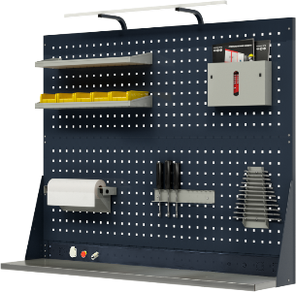 | Экран двойной 1000х1000х30мм. (квадратная перфорация 10х10мм) c электромонтажной панелью и кронштейнами освещения Вес: 21 кг. Объем: 0,05 куб. м | 9,029р.
21 | Р2-14.Е.L |  | Экран двойной 1390х1000х30мм. (квадратная перфорация 10х10мм) c электромонтажной панелью и кронштейнами освещения Вес: 25 кг. Объем: 0,05 куб. м | 10,278р.
22 | Р2-18.Е.L |  | Экран двойной 1800х1000х30мм. (квадратная перфорация 10х10мм) c электромонтажной панелью и кронштейнами освещения Вес: 31 кг. Объем: 0,05 куб. м | 12,410р.
23 | А-1 |  | Кронштейны освещения - универсальные | 1,233р.
24 | Е-10 |  | Электромонтажная панель 1000х100х30мм. для самостоятельного размещения эл оборудования | 872р.
25 | Е-14 |  | Электромонтажная панель 1390х100х30мм. для самостоятельного размещения эл оборудования | 1,088р.
26 | Е-18 |  | Электромонтажная панель 1800х100х30мм. для самостоятельного размещения эл оборудования | 1,425р.
27 | Е-20 |  | Электромонтажная панель 2000х100х30мм. для самостоятельного размещения эл оборудования | 1,587р.
Примеры сборок готовых решений
1 |  | 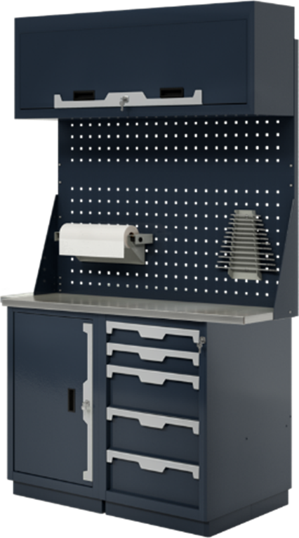 | Верстак двухтумбовый 1000х686х1850-2000Нмм (нагрузка 2000кг) ✓Тумба с 5 ящиками Р-р: 500х600х820Н мм (нагрузка на ящик 40кг) Высотая ящ: 2х80; 3х170мм, полезный р-р: 570х400мм ✓Тумба с дверцей и 2 полками Р-р: 500х600х820Н мм (нагрузка на полку 50кг) ✓Столешница 1000х685х27мм. МДФ+Оцинк. Кожух 1,2мм ✓Экран двойной 1000х1000х30мм. с кронштейнами ✓Антресоль 1000х250х400Нмм Вес: 118 кг. Объем: 0,47 куб. м. | 56,420р.
2 |  | 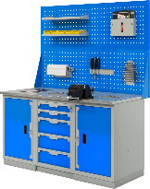 | Верстак трехтумбовый 1500х686х847Нмм (нагрузка 2000кг) ✓Тумба с 5 ящиками Р-р: 500х600х820Н мм (нагрузка на ящик 40кг) Высотая ящ: 2х80; 3х170мм, полезный р-р: 570х400мм ✓Две Тумбы с дверцей и 2 полками Р-р: 500х600х820Н мм (нагрузка на полку 50кг) ✓Столешница 1500х685х27мм. МДФ+Оцинк. Кожух 1,2мм ✓Экран двойной 1500х1000х30мм. с кронштейнами Вес: 145 кг. Объем: 0,75 куб. м. | 65,468р.
3 |  | 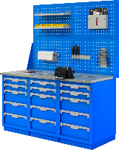 | Верстак трехтумбовый 1500х686х847Нмм (нагрузка 2000кг) ✓Три Тумбы с 5 ящиками Р-р: 500х600х820Н мм (нагрузка на ящик 40кг) Высотая ящ: 2х80; 3х170мм, полезный р-р: 570х400мм ✓Столешница 1500х685х27мм. МДФ+Оцинк. Кожух 1,2мм ✓Экран двойной 1500х1000х30мм. с кронштейнами Вес: 195 кг. Объем: 0,75 куб. м. | 88,479р.
4 |  | 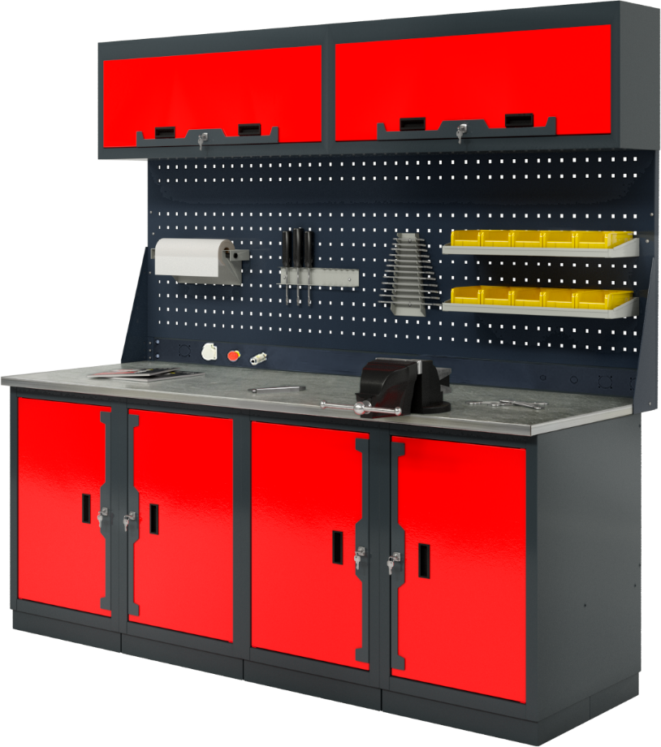 | Верстак четырехтумбовый 2000х686х1950-2100Нмм (нагрузка 3000кг) ✓Четыре Тумбы с дверцей и 2 полками Р-р: 500х600х820Н мм (нагрузка на полку 50кг) ✓Столешница 2000х685х27мм. МДФ+Оцинк. Кожух 1,2мм ✓Экран двойной 2000х1000х30мм. с кронштейнами ✓Электромонтажная панель 2000х100х30мм. ✓Две Антресоли 1000х250х400Нмм Вес: 190 кг. Объем: 1,6 куб. м. | 89,653р.
5 |  | 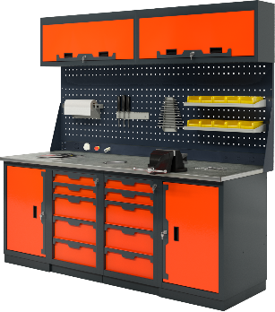 | Верстак четырехтумбовый 2000х686х1950-2100Нмм (нагрузка 3000кг) ✓Две Тумбы с дверцей и 2 полками Р-р: 500х600х820Н мм (нагрузка на полку 50кг) ✓Две Тумбы с 5 ящиками Р-р: 500х600х820Н мм (нагрузка на ящик 40кг) Высотая ящ: 2х80; 3х170мм, полезный р-р: 570х400мм ✓Столешница 2000х685х27мм. МДФ+Оцинк. Кожух 1,2мм ✓Экран двойной 2000х1000х30мм. с кронштейнами ✓Электромонтажная панель 2000х100х30мм. ✓Две Антресоли 1000х250х400Нмм Вес: 240 кг. Объем: 1,6 куб. м. | 112,663р.
6 |  | 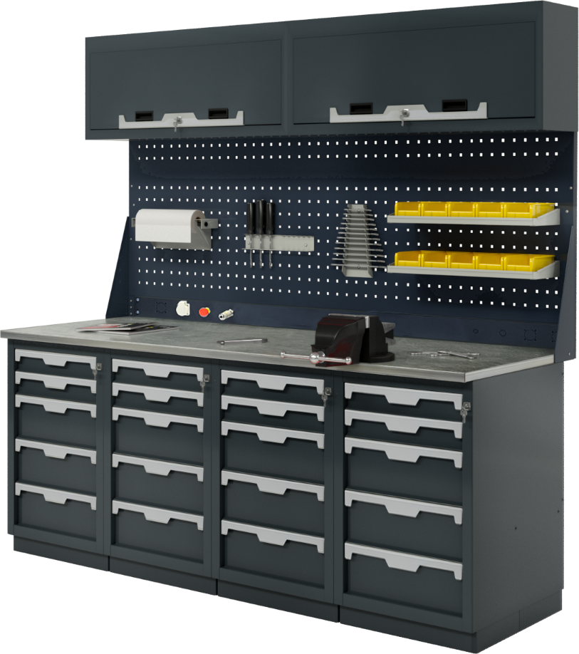 | Верстак четырехтумбовый 2000х686х1950-2100Нмм (нагрузка 3000кг) ✓Четыре Тумбы с 5 ящиками Р-р: 500х600х820Нмм (нагрузка на ящ. 40кг) Высотая ящ: 2х80; 3х170мм, полезный р-р: 570х400мм ✓Столешница 2000х685х27мм. МДФ+Оцинк. Кожух 1,2мм ✓Экран двойной 2000х1000х30мм. с кронштейнами ✓Электромонтажная панель 2000х100х30мм. ✓Две Антресоли 1000х250х400Нмм Вес: 290 кг. Объем: 1,6 куб. м. | 135,674р.
Навесные опции: Крючки; Держатели; Полки
28 | К-1 | 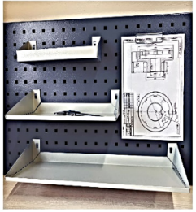 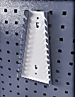 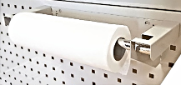 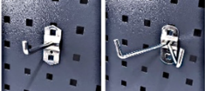 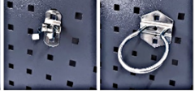 | Крючок одинарный L-80мм | 259р.
29 | К-2 |  | Крючок двойной L-80мм | 320р.
30 | К-3 |  | Крючок круглый D-60мм | 320р.
31 | К-7 |  | Крючок с пружинной фиксацией | 397р.
32 | D-3 |  | Полка навесная для баллончиков и метизов Размер (ШхГхВ): 270х70х30-70h мм | 535р.
33 | D-2 |  | Полка навесная малая Размер (ШхГхВ): 320х150х10-70h мм. | 616р.
34 | D-1 |  | Полка навесная большая Размер (ШхГхВ): 560х135х10-70h мм. | 803р.
35 | D-6 |  | Держатель с прижимом для чертежей | 706р.
36 | D-5 |  | Держатель инструмента универсальный Размер (ШхГхВ): 360х40х40h мм. | 548р.
37 | D-7 |  | Держатель гаечных ключей Размер (ШхГхВ): 60/120х35х250h мм. | 535р.
38 | D-8 |  | Держатель для сверел Размер (ШхГхВ): 190х45х50h мм. | 441р.
39 | D-10 |  | Держатель полотенца Размер (ШхГхВ): 530х180х70h мм. | 1,071р.
40 | D-12 |  | Держатель для пластиковых ящиков L-190мм | 294р.
КОМПЛЕКТУЮЩИЕ ВЕРСТАКОВ
1 | W-410 |  | Тумба верстачная с дверцей 500х600х820Н мм Вес: 23 кг. V-0,25 куб. м. | 12,314р.
2 | W-405 |  | Тумба верстачная с 5 ящиками 500х600х820Нмм Вес: 48 кг. V-0,25 куб. м. | 23,819р.
3 | W-500 |  | Полка и стенка шириной 730мм Вес: 4,5 кг. V-0,01 куб. м. | 2,739р.
4 | W-503 |  | Верстачная опора 820мм Вес: 4 кг. V-0,07 куб. м. | 1,772р.
5 | W-501 |  | Балка силовая для верстака 1250х125х25 мм Вес: 2 кг. V-0,01 куб. м. | 885р.
6 | W-310G |  | Столешница МДФ оцинк. 1000х685х27мм. Вес: 20 кг. V-0,03 куб. м. | 5,226р.
7 | W-314G |  | Столешница МДФ оцинк. 1390х685х27мм. Вес: 27 кг. V-0,05 куб. м. | 6,435р.
8 | W-315G |  | Столешница МДФ оцинк. 1500х685х27мм. Вес: 29 кг. V-0,05 куб. м. | 8,074р.
9 | W-318G |  | Столешница МДФ оцинк. 1800х685х27мм. Вес: 35 кг. V-0,07 куб. м. | 9,263р.
10 | W-320G |  | Столешница МДФ оцинк. 2000х685х27мм. Вес: 39 кг. V-0,07 куб. м. | 10,452р.
10 | Р-07 |  | Перфоэкран боковой 686х1100х30мм. | 3,096р.
11 | Р-10 |  | Перфоэкран 1000х500х30мм. Вес: 5 кг. V-0,03 куб. м. | 2,580р.
12 | Р-14 |  | Перфоэкран 1390х500х30мм. Вес: 7 кг. V-0,04 куб. м. | 3,096р.
13 | Р-15 |  | Перфоэкран 1500х500х30мм. Вес: 8 кг. V-0,05 куб. м. | 3,591р.
14 | Р-18 |  | Перфоэкран 1800х500х30мм. Вес: 9 кг. V-0,06 куб. м. | 3,994р.
15 | Р-20 |  | Перфоэкран 2000х500х30мм. Вес: 10 кг. V-0,07 куб. м. | 5,161р.
16 | М-10 |  | Антресоль 1000х250х400Нмм | 8,136р.
17 | А-3 |  | Кронштейны - косынки для крепления 1-го экрана | 822р.
18 | А-6 |  | Две стойки для крепления 2-го экрана и электромонтажной панели | 942р.

